商品カタログデータの概要
商品カタログデータの概要
・参考：
カタログと商品について | Vertex AI Search for retail | Google Cloud
リアルタイムのユーザー イベントを記録する | Vertex AI Search for retail | Google Cloud
L 黒字：Google公式ドキュメントからポイントを抜粋（一部意訳）
L 青字：DataCurrentコメント

商品カタログデータの概要
カタログは、商品オブジェクトのコレクションです。
Vertex AI Search for Commerce にインポートするカタログデータは、結果として得られるモデルの品質に直接影響するため、検索とレコメンデーション結果の品質に影響します。
一般的に、正確かつ具体的な情報が豊富なカタログ情報を多く提供すればするほど、モデルの品質が高くなります。

商品カタログデータの更新
カタログは常に最新の状態に保つ必要があります。カタログの変更は必要に応じて何度でもアップロードできます。
変更頻度が高いカタログの場合は、毎日アップロードするのが理想的です。
すでにカタログに掲載されている商品をインポートした場合、再び追加されることはありません。変更されたアイテムは更新されます。
BigQuery から Vertex Search for Commerce へのインポートは Cloud Scheduler で自動でスケジュール実行できます。

商品カタログデータとユーザーイベントデータに含まれる商品情報の紐づけ
Vertex AI Search for Commerce は、ユーザーイベントをインポートする際に、ユーザーイベントを商品カタログのメタデータと結合しようとします。
イベントでカタログに存在しないアイテムを参照している場合、そのイベントは破棄されるか、正しい商品に関連付けられません。
過去のユーザーイベントをインポートする場合、カタログにはユーザーイベントが参照する商品すべてを含める必要があります。
このためカタログから以前のアイテムを削除するのではなく、古い商品を OUT_OF_STOCK としてマークします。
【DCコメント】
上記に記載の通り、VAIS:C側で商品カタログデータはサイト上で計測しているユーザーイベントに含まれる商品情報と自動的に紐づけられるため、
商品カタログのデータはサイトで計測している商品情報と一致させる必要があります。

必須の商品情報について
次のフィールドは必須です。カタログに商品アイテムを作成するときに、値を指定する必要があります。
また、内部商品データベースで使用されている値に対応している必要があります。
項目 | 注
name | 商品の完全で一意のリソース名。import を除くすべての Product メソッドに必須です。インポート時に、名前は自動的に生成されます。手動で指定する必要はありません。
id | 商品データベースで使用される商品 ID。ID フィールドはカタログ全体で一意である必要があります。ユーザー イベントを記録する場合に同じ値が使用されます。また、predict メソッドと search メソッドによって同じ値が返されます。
title | 商品データベースの商品タイトル。UTF-8 でエンコードされた文字列。1250 文字以内で指定します。
categories | 商品カテゴリすべての商品に少なくとも 1 つのカテゴリを割り当てる必要があります。商品が複数のカテゴリに属している場合は、カテゴリごとにフィールドを繰り返します。値は、長さの上限が 5,000 文字の空でない UTF-8 でエンコードされた文字列にする必要があります。完全なカテゴリパスを常に指定します（例: ["Sports & Fitness > Athletic Clothing > Shoes"]）。

・これらの値はモデルのトレーニングで使用されるため、表される商品を正確に反映する必要があります。
・提供するすべての商品情報は、検索結果の最適化と品質向上に使用されます。できるだけ多くの項目を入力してください。
・その他のフィールドの詳細は「商品カタログデータのVAISCスキーマ」のシートを参照ください。

商品階層
Vertex AI Search for Commerce で商品カタログを管理する際は、プライマリ商品とバリエーション商品で属性がどのように処理されるかを理解することが必要です。
また 商品 SKU をどのように指定するかによって、カタログの階層が決まります。
検索またはレコメンデーションの結果として返されるのは、プライマリの商品です。

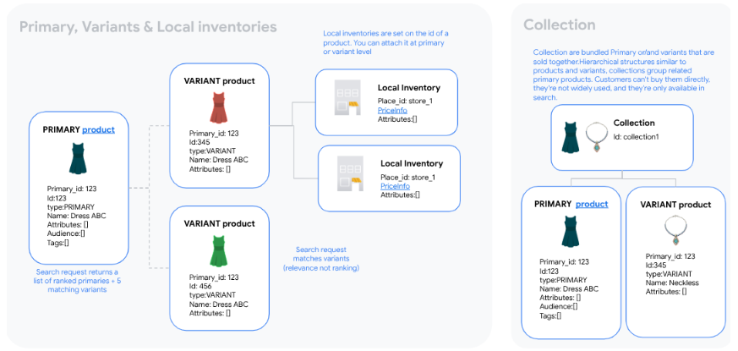

商品タイプ
プロダクトの指定タイプは次の 3 つです。
【DCコメント】
丸井様の商品カタログデータの場合は、PoCと同様に親のプライマリと子のバリエーションの組み合わせでデータをご用意いただくことを想定しています。
項目 | 注
プライマリ （PRIMARY） | プライマリは、レコメンデーションまたは検索結果としてAPIより返され、類似アイテムの論理コンテナまたはグループとして機能します。プライマリは、個別（SKU レベル）のアイテム、または類似アイテムのグループ（SKU グループ）のいずれかで構成することができます。
バリエーション （VARIANT） | バリエーションは、SKU グループのプライマリ商品の特定の個別バージョンです。たとえば、プライマリ商品が「V ネックシャツ」の場合、バリエーションは「ブラウンの V ネックシャツ、サイズ XL」と「ホワイトの V ネックシャツ、サイズ S」になることがあります。
コレクション （COLLECTION） | コレクション は、ネックレス、イヤリング、指輪からなるジュエリー セットなど、メイン商品またはバリエーション商品をまとめたものです。商品やバリエーションと同様の階層構造で、コレクションは関連するメイン商品をグループ化します。顧客が直接購入することはできず、広く使用されておらず、検索でのみ使用できます。

商品カタログの設定
商品カタログを計画する際は、プライマリのみ、プライマリとバリエーション、またはその両方の組み合わせとして指定する商品を決定する必要があります。
商品の SKU 構造の観点から考えてみましょう。商品はプライマリ アイテムにすることができます。プライマリ アイテムには、バリエーションがある場合とない場合があります。
商品の SKU の指定方法に応じて、商品カタログの設定オプションを検討してください。
【DCコメント】
丸井様の商品カタログデータの場合は、パターン②の方法でデータをご用意いただくことを想定しています。
項目 | 注
パターン① | SKU を個別の検索結果またはレコメンデーションとして表示する ・SKU = プライマリ
パターン② | SKU は類似 SKU のグループに属している必要がある ・SKU = バリエーション、SKU のグループ = プライマリ
パターン③ | 両方を組み合わせる ・SKU = プライマリ ・SKU = バリエーション、SKU のグループ = プライマリ

【DCコメント】
PoCでは丸井様からのご要望として、同じ商品でも色違いの商品を別々に検索結果に表示させるために
同じ商品・同じ色のグループ単位でプライマリデータを用意し、そのプライマリに紐づける形で各商品のデータをバリエーションデータとして設定しています。
本番でも同様の形で商品カタログデータのご準備をお願いできますと幸いです。

（データ加工対応例）
・元の商品データをVAISCのスキーマに合わせて加工する
・元の商品データが子SKUレベルで構成されている場合は、元のデータはバリエーション（VARIANT）として設定し
元のデータから同じ商品・同じ色の組み合わせ毎に代表となるデータを1つピックアップして複製し、プライマリ（PRIMARY）のデータを追加する
※「id」はカタログ全体で一意の値に設定する必要があります
※元の商品データが子SKUレベルで構成されている場合は、プライマリデータに新しくIDを割り当てる必要がありますが、ユニーク性が担保できればUUIDでも構いません
・「primaryProductId」カラムに、プライマリ商品は自身の商品IDを、バリエーション商品は自身が紐づくプライマリ商品の商品IDを挿入する
※これにより、複数のバリエーション商品が同じプライマリ商品に紐づけられます

▼BigQuery に用意する商品データイメージ
id | name | type | primaryProductId | colorInfo. colors | sizes | ...
f81d4fae-7dec-11d0-a765-00a0c91e6bf6 | ラインストーン ストレートジーンズ | PRIMARY | f81d4fae-7dec-11d0-a765-00a0c91e6bf6 | ブルー |  | ...
CC00943705010101 | ラインストーン ストレートジーンズ | VARIANT | f81d4fae-7dec-11d0-a765-00a0c91e6bf6 | ブルー | 34 | ...
CC00943705010103 | ラインストーン ストレートジーンズ | VARIANT | f81d4fae-7dec-11d0-a765-00a0c91e6bf6 | ブルー | 38 | ...
CC00943705010104 | ラインストーン ストレートジーンズ | VARIANT | f81d4fae-7dec-11d0-a765-00a0c91e6bf6 | ブルー | 40 | ...

商品在庫について
商品在庫には以下が含まれます。
・価格（現在の価格と元の価格の両方）
・在庫状況（在庫あり、在庫なし、入荷待ち、予約済みなど）
・利用可能な数量
・フルフィルメント情報（店舗受け取り、店舗宛て出荷、翌日配送など）

在庫には、商品レベルとローカル レベルの 2 つのレベルがあります。
在庫や価格情報の登録の詳細はドキュメントをご参照ください。
https://cloud.google.com/retail/docs/catalog?hl=ja#product-inventory

カタログのデータ品質指標
次の表は、Vertex AI Search for Commerce が商品データの評価に使用するための品質指標を示しています。
この品質ルールに準拠することで、検索結果のパフォーマンスを向上させることができます。
カタログの品質指標 | 品質ルール | 説明
URI が存在し、アクセス可能である | ・商品に有効な Product.uri がある ・URI はアクセス可能で、ドメインに一致している必要がある | 検索では、この URI でクロールされたウェブシグナルを使用して、検索品質を向上させています。
時間の適合性を満たしている | ・Product.availableTime は現在の時刻より前であり、Product.expireTime は現在の時刻より後である | 検索できるのは、時間の適合性を満たす商品のみです。 | ※【DCコメント】データとして登録されていなければ、この指標は無視して構いません
検索可能な属性が存在する | ・商品で少なくとも 1 つの attribute が検索可能に設定されている | 検索可能とマークされたカスタム属性は、テキストクエリで検索できます。
説明がある | ・商品の Product.description が空ではない | 包括的な説明は検索品質の向上に役立ちます。
タイトルは 2 単語以上で構成されている | ・Product.title が 2 単語以上で構成されている | 包括的なタイトルは検索品質の向上に役立ちます。
画像のあるバリアントがある | ・variant 商品には少なくとも 1 つの Product.image がある （すべての商品が primary レベルであれば、この指標は無視して構わない） | この指標は参考情報であり、検索品質には影響しません。
価格情報ありのバリアントがある | ・variant 商品で Product.priceInfo が設定されている （すべての商品が primary レベルであれば、この指標は無視して構わない） | この指標は参考情報であり、検索品質には影響しません。

